关系图
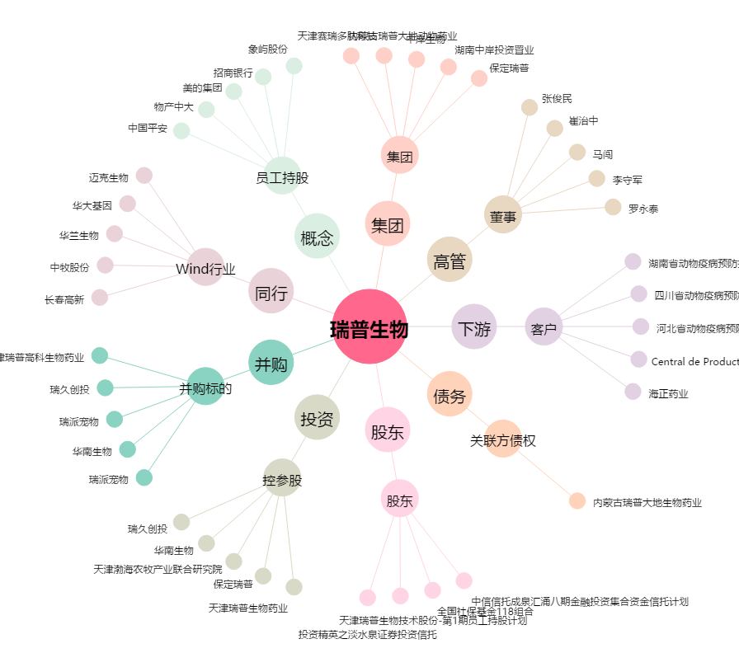
瑞普生物[300119.SZ] - 关系概览图

